Order_form_(for_volumes)
AVA Volumes order form - distribution
Prices in EURO - VAT not included
Model |  | Size | Price | Number of Pieces/sets | Partial amount | Total number of pieces
 | Avalon | S | 87.00 |  | 0.00
 |  | M | 158.00 |  | 0.00
 |  | L | 204.00 |  | 0.00
 |  | XL | 318.00 |  | 0.00
 |  | XXL | 391.00 |  | 0.00
 | Avalon Flat | S | 87.00 |  | 0.00
 |  | M | 158.00 |  | 0.00
 |  | L | 204.00 |  | 0.00
 |  | XL | 318.00 |  | 0.00
 |  | XXL | 391.00 |  | 0.00
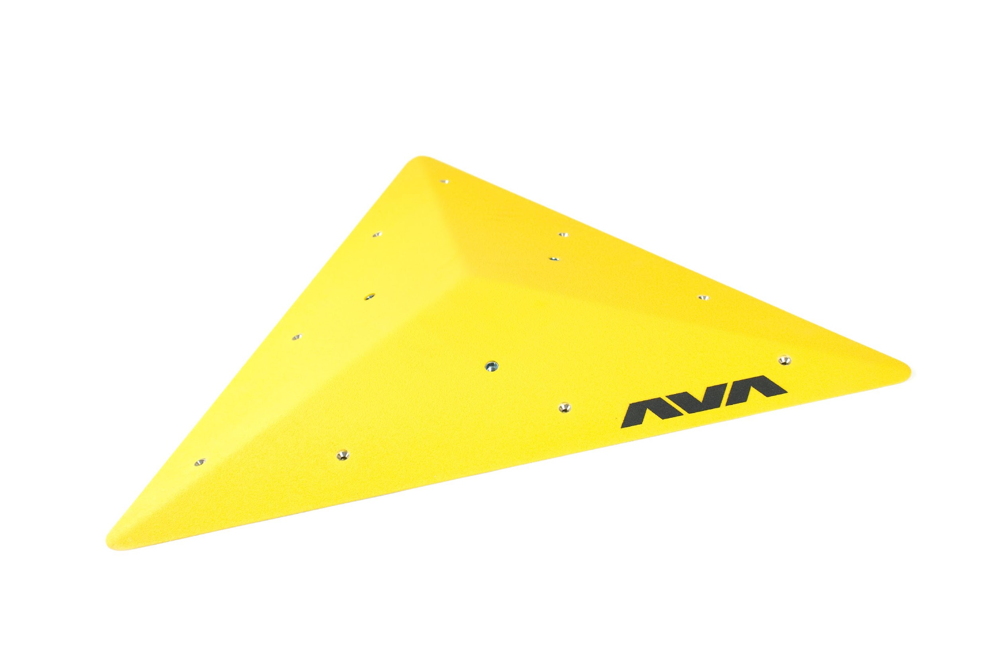 | Avalon Superflat | S | 87.00 |  | 0.00
 |  | M | 158.00 |  | 0.00
 |  | L | 204.00 |  | 0.00
 |  | XL | 318.00 |  | 0.00
 |  | XXL | 391.00 |  | 0.00
 | Square | S | 158.00 |  | 0.00
 |  | M | 204.00 |  | 0.00
 |  | L | 318.00 |  | 0.00
 |  | XL | 391.00 |  | 0.00
 |  | XXL | 487.00 |  | 0.00
 | Square Flat | S | 158.00 |  | 0.00
 |  | M | 204.00 |  | 0.00
 |  | L | 318.00 |  | 0.00
 |  | XL | 391.00 |  | 0.00
 |  | XXL | 487.00 |  | 0.00
 | Square Superflat | S | 158.00 |  | 0.00
 |  | M | 204.00 |  | 0.00
 |  | L | 318.00 |  | 0.00
 |  | XL | 391.00 |  | 0.00
 |  | XXL | 487.00 |  | 0.00
 | Anton | S | 175.00 |  | 0.00
 |  | M | 310.00 |  | 0.00
 |  | L | 496.00 |  | 0.00
 |  | XL | 617.00 |  | 0.00
 | Austin left | S | 102.00 |  | 0.00
 |  | M | 141.00 |  | 0.00
 |  | L | 216.00 |  | 0.00
 |  | XL | 299.00 |  | 0.00
 |  | XXL | 411.00 |  | 0.00
 | Austin right | S | 102.00 |  | 0.00
 |  | M | 141.00 |  | 0.00
 |  | L | 216.00 |  | 0.00
 |  | XL | 299.00 |  | 0.00
 |  | XXL | 411.00 |  | 0.00
 | Amon | S | 217.00 |  | 0.00
 |  | M | 277.00 |  | 0.00
 |  | L | 359.00 |  | 0.00
 |  | XL | 447.00 |  | 0.00
 |  | XXL | 531.00 |  | 0.00
 | Asteca | one size | 190.00 |  | 0.00
 | Boomerang Left | M | 321.00 |  | 0.00 | 0
 |  | L | 475.00 |  | 0.00 | 0
 | Boomerang Right | M | 321.00 |  | 0.00 | 0
 |  | L | 475.00 |  | 0.00 | 0
 | Boomerang - pair | M | 642.00 |  | 0.00 | 0
 |  | L | 950.00 |  | 0.00 | 0
 | Cuneo | one size | 109.00 |  | 0.00
 | Cuneo Lungo | one size | 157.00 |  | 0.00
 | Circo | S | 282.00 |  | 0.00
 |  | M | 442.00 |  | 0.00
 |  | L | 585.00 |  | 0.00
 | Concord | M | 151.00 |  | 0.00
 |  | L | 238.00 |  | 0.00
 |  | XL | 305.00 |  | 0.00
 | Classica | S | 53.00 |  | 0.00
 |  | M | 75.00 |  | 0.00
 |  | L | 97.00 |  | 0.00
 |  | XL | 140.00 |  | 0.00
 | Chava | S | 92.00 |  | 0.00
 |  | M | 178.00 |  | 0.00
 |  | L | 260.00 |  | 0.00
 |  | XL | 379.00 |  | 0.00
 | Delta | S | 83.00 |  | 0.00
 |  | M | 135.00 |  | 0.00
 |  | L | 202.00 |  | 0.00
 |  | XL | 303.00 |  | 0.00
 | Fresco 10° | S | 107.00 |  | 0.00
 |  | M | 209.00 |  | 0.00
 |  | L | 315.00 |  | 0.00
 |  | XL | 383.00 |  | 0.00
 | Fresco 20° | S | 116.00 |  | 0.00
 |  | M | 215.00 |  | 0.00
 |  | L | 322.00 |  | 0.00
 |  | XL | 421.00 |  | 0.00
 | Fresco 30° | S | 122.00 |  | 0.00
 |  | M | 222.00 |  | 0.00
 |  | L | 330.00 |  | 0.00
 |  | XL | 430.00 |  | 0.00
 | Flat 80 | S | 159.00 |  | 0.00
 |  | M | 240.00 |  | 0.00
 |  | L | 349.00 |  | 0.00
 |  | XL | 435.00 |  | 0.00
 | Flat 90 | S | 159.00 |  | 0.00
 |  | M | 240.00 |  | 0.00
 |  | L | 349.00 |  | 0.00
 |  | XL | 435.00 |  | 0.00
 | Gamma 3 Right- single pieces | A | 195.00 |  | 0.00
 |  | B | 218.00 |  | 0.00
 |  | C | 240.00 |  | 0.00
 |  | D | 264.00 |  | 0.00
 | Gamma 3 Left- single pieces | A | 195.00 |  | 0.00
 |  | B | 218.00 |  | 0.00
 |  | C | 240.00 |  | 0.00
 |  | D | 264.00 |  | 0.00
 | Gamma 3 Right - full set | A,B,C,D | 917.00 |  | 0.00 | 0
 | Gamma 3 Left - full set | A,B,C,D | 917.00 |  | 0.00 | 0
 | Large Gamma 3 Right - single pieces | A | 239.00 |  | 0.00
 |  | B | 275.00 |  | 0.00
 |  | C | 298.00 |  | 0.00
 |  | D | 327.00 |  | 0.00
 | Large Gamma 3 Left - single pieces | A | 239.00 |  | 0.00
 |  | B | 275.00 |  | 0.00
 |  | C | 298.00 |  | 0.00
 |  | D | 327.00 |  | 0.00
 | Large Gamma 3 Right full set | A,B,C,D | 1,139.00 |  | 0.00 | 0
 | Large Gamma 3 Left full set | A,B,C,D | 1,139.00 |  | 0.00 | 0
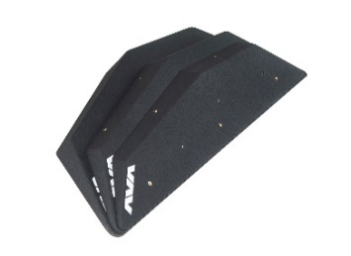 | Gamma 4 Right - single pieces | A | 186.00 |  | 0.00
 |  | B | 205.00 |  | 0.00
 |  | C | 270.00 |  | 0.00
 |  | D | 363.00 |  | 0.00
 |  | E | 390.00 |  | 0.00
 | Gamma 4 Left - single pieces | A | 186.00 |  | 0.00
 |  | B | 205.00 |  | 0.00
 |  | C | 270.00 |  | 0.00
 |  | D | 363.00 |  | 0.00
 |  | E | 390.00 |  | 0.00
 | Large Gamma 4 Right - single pieces | A | 274.00 |  | 0.00
 |  | B | 326.00 |  | 0.00
 |  | C | 390.00 |  | 0.00
 |  | D | 410.00 |  | 0.00
 |  | E | 570.00 |  | 0.00
 | Large Gamma 4 Left - single pieces | A | 274.00 |  | 0.00
 |  | B | 326.00 |  | 0.00
 |  | C | 390.00 |  | 0.00
 |  | D | 410.00 |  | 0.00
 |  | E | 570.00 |  | 0.00
 | Gamma 4 Right Full set | A,B,C,D,E | 1,414.00 |  | 0.00 | 0
 | Gamma 4 Left Full set | A,B,C,D,E | 1,414.00 |  | 0.00 | 0
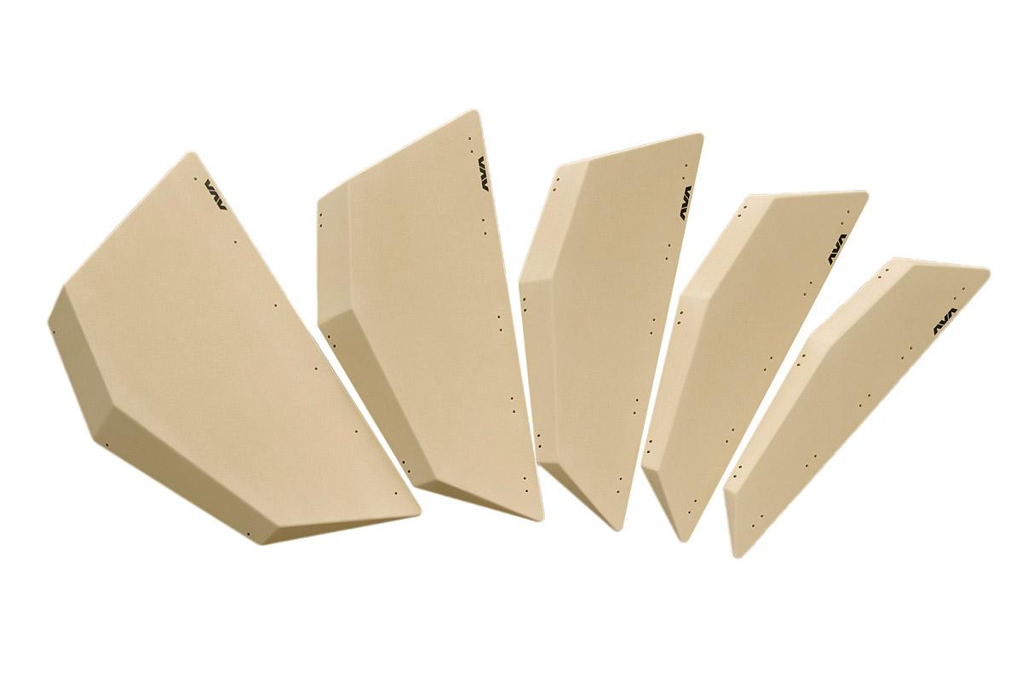 | Large Gamma 4 Right Full set | A,B,C,D,E | 1,970.00 |  | 0.00 | 0
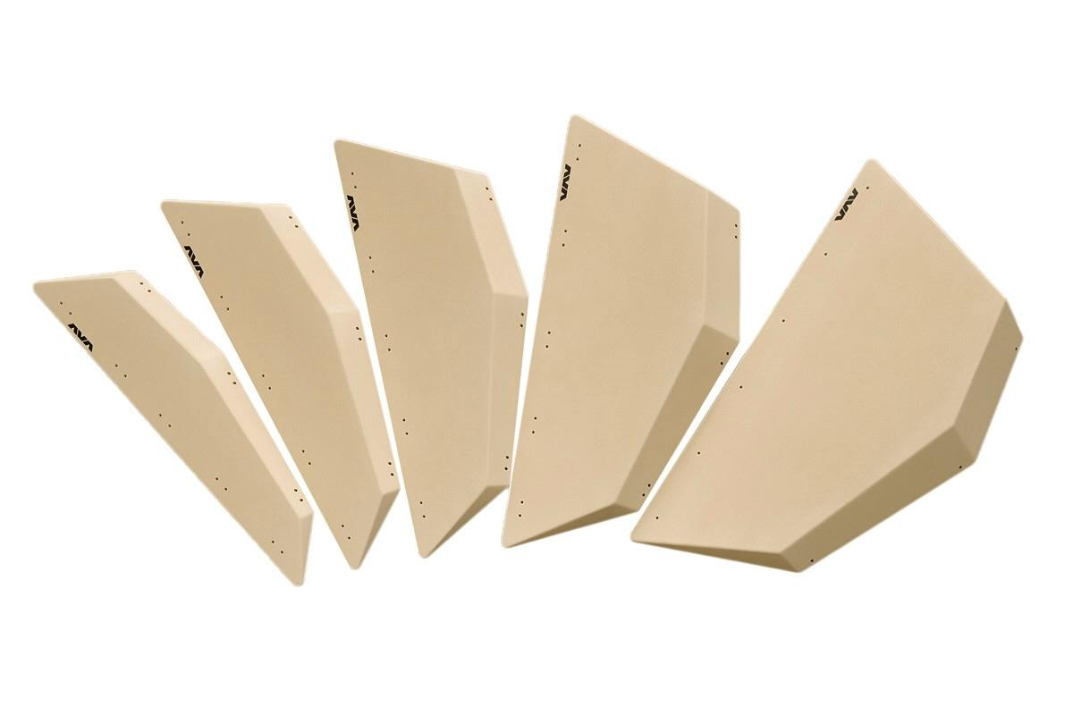 | Large Gamma 4 Left Full set | A,B,C,D,E | 1,970.00 |  | 0.00 | 0
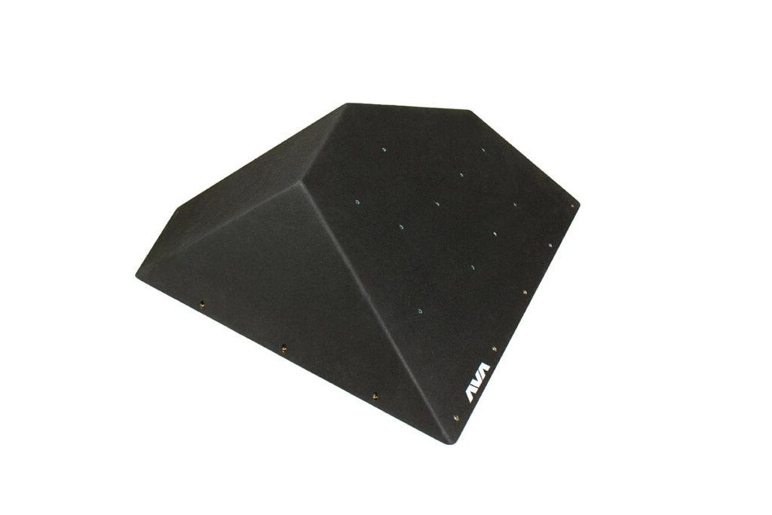 | Gamma 4 - 30° Left | one size | 529.00 |  | 0.00 | 0
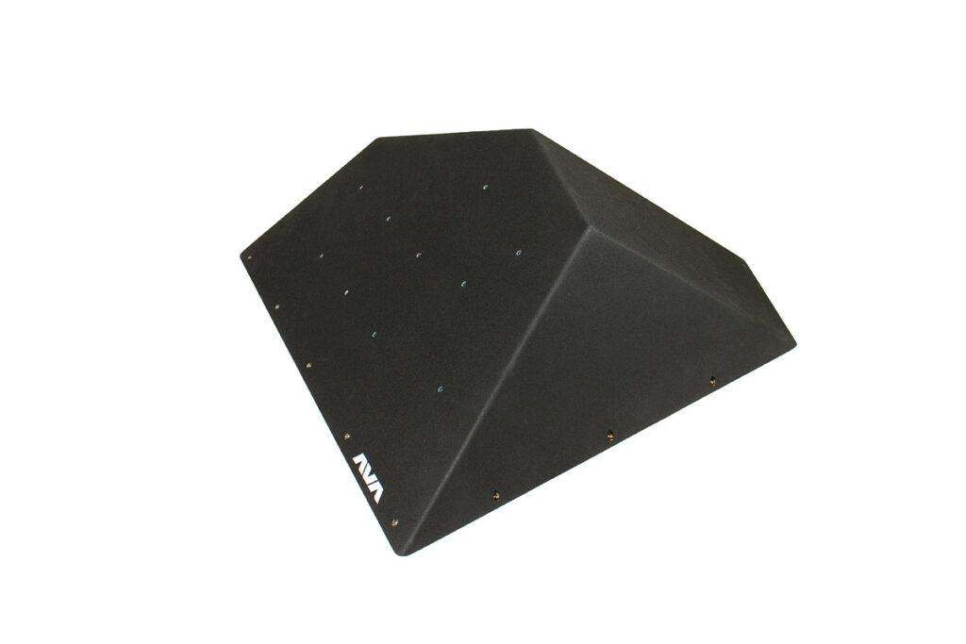 | Gamma 4 - 30° Right | one size | 529.00 |  | 0.00 | 0
 | Gamma 4 - 40° Left | one size | 547.00 |  | 0.00 | 0
 | Gamma 4 - 40° Right | one size | 547.00 |  | 0.00
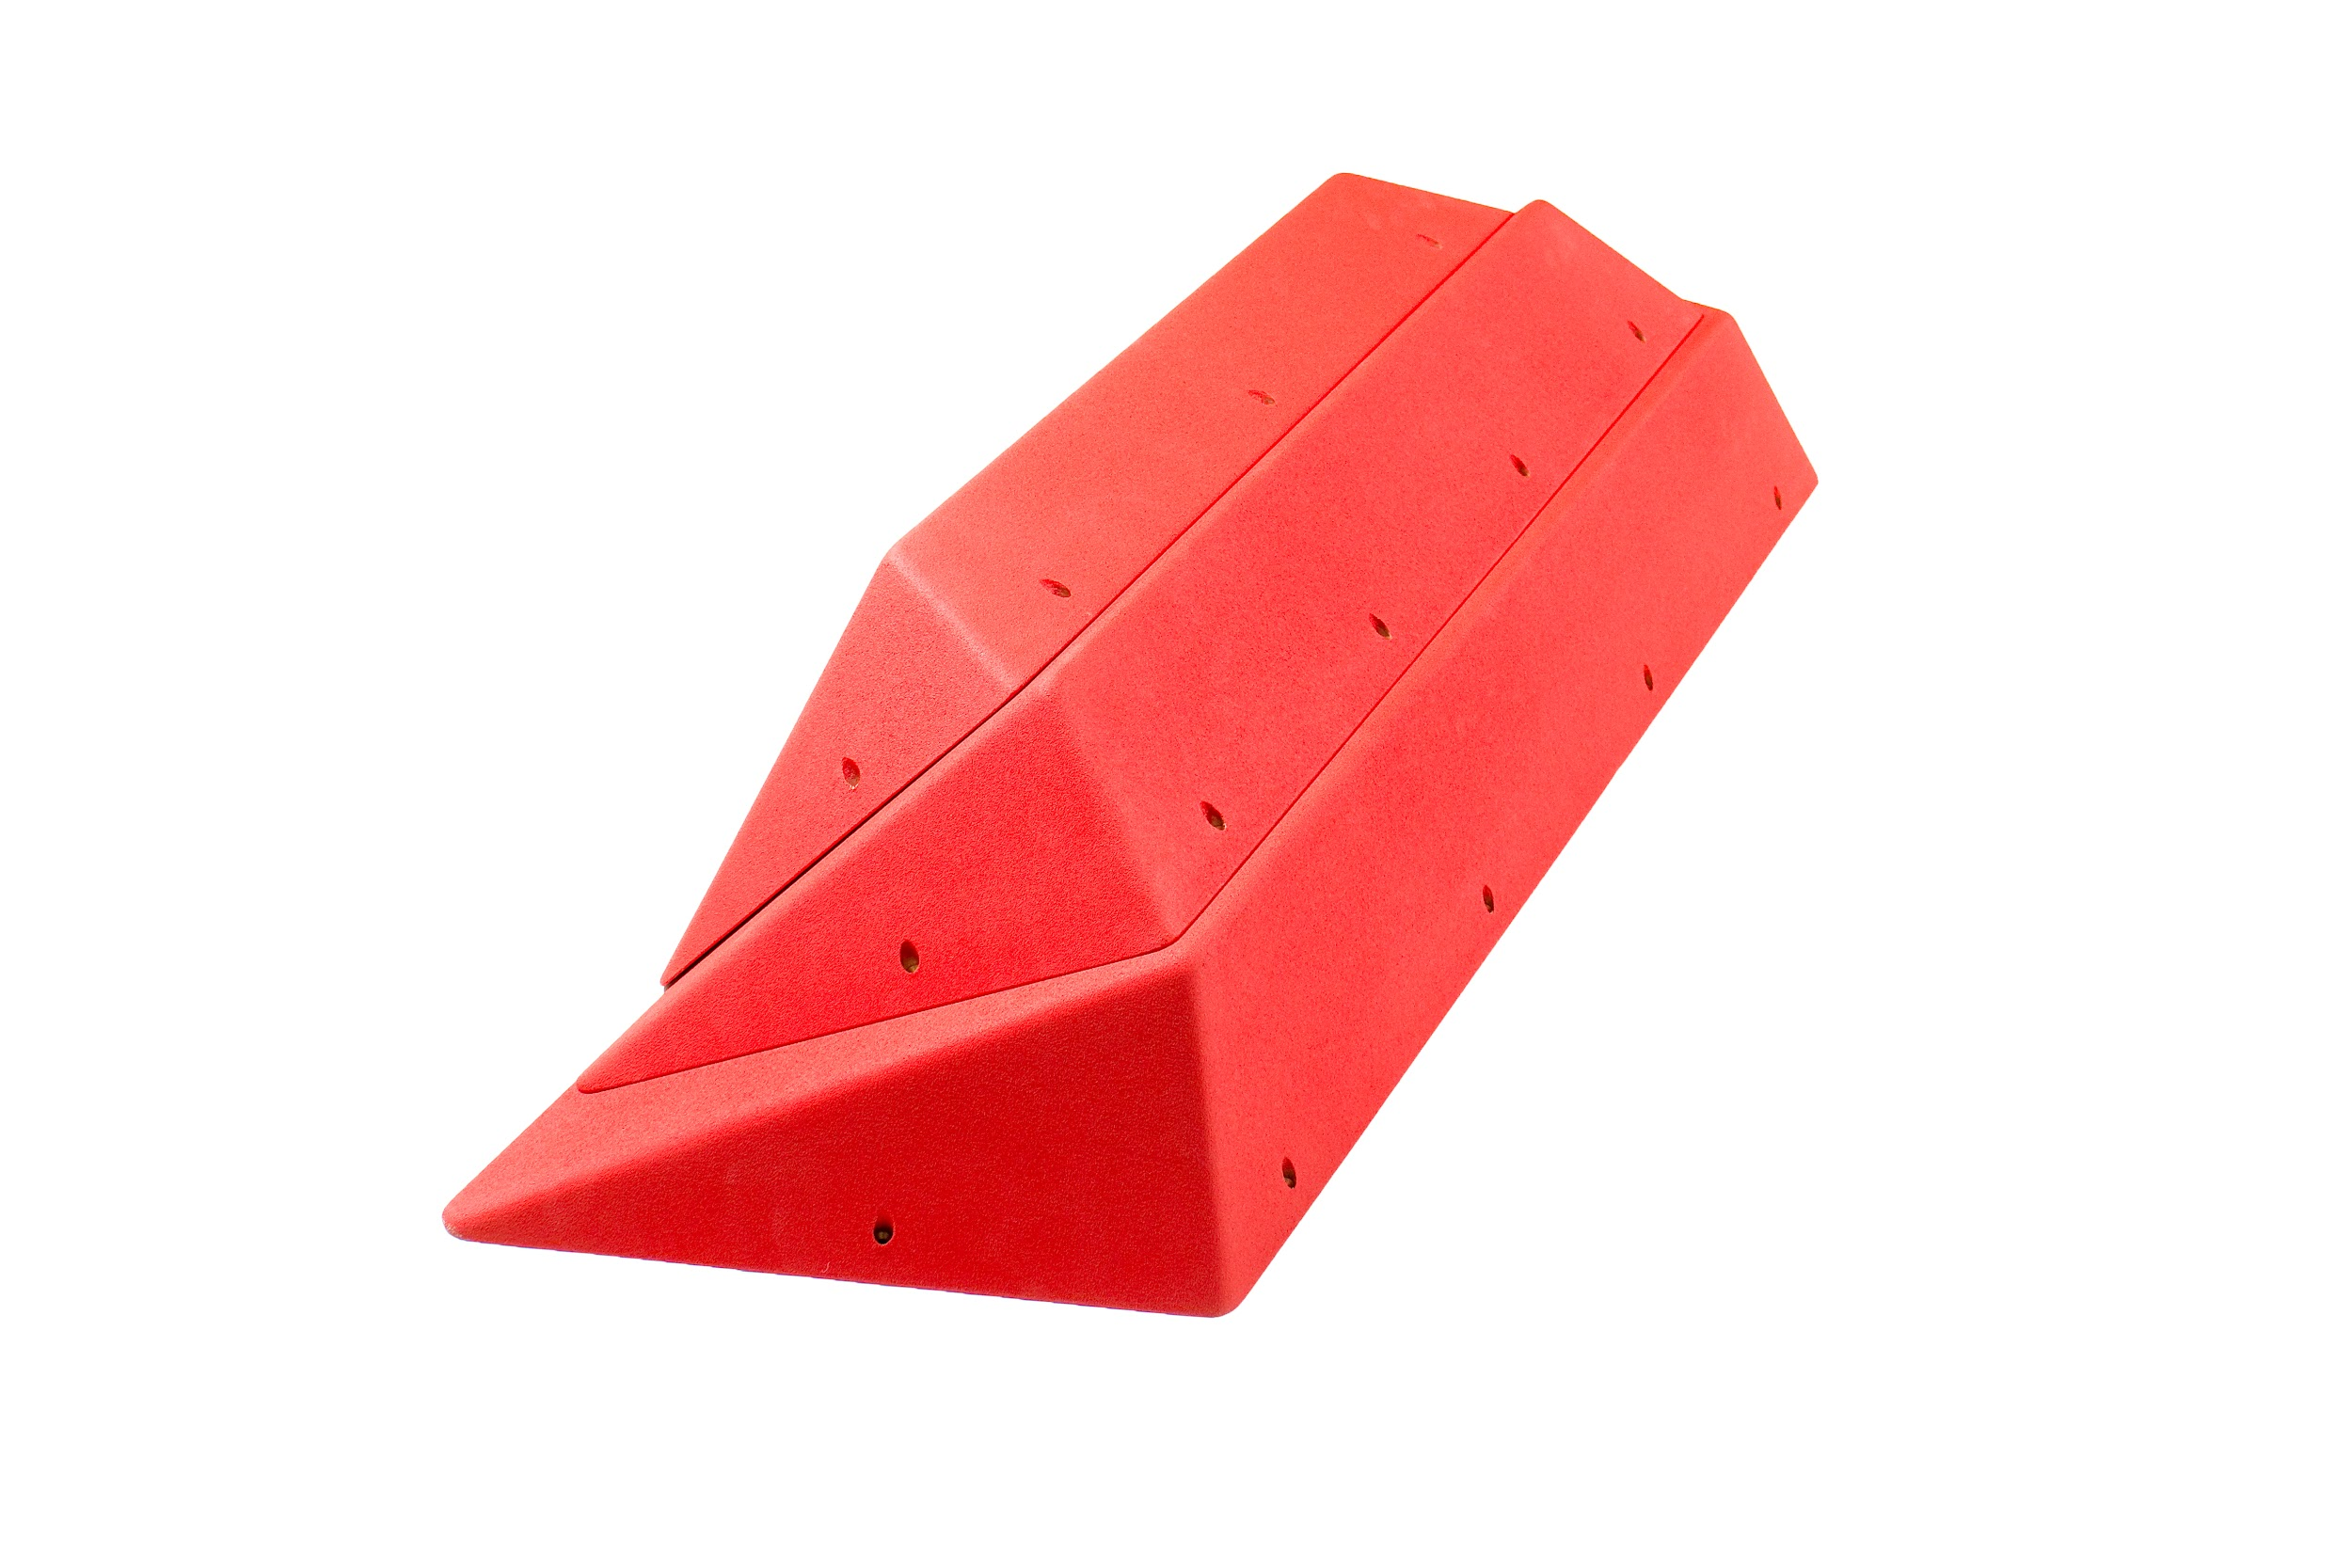 | Gradino Full Set | A,B,C,D | 1,370.00 |  | 0.00 | 0
 | Gradino - Single Pieces | S | 180.00 |  | 0.00
 |  | M | 250.00 |  | 0.00
 |  | L | 390.00 |  | 0.00
 |  | XL | 550.00 |  | 0.00
 | Fratelli 1 - Set |  | 808.00 |  | 0.00 | 0

 | Fratelli 2 - Set |  | 808.00 |  | 0.00 | 0

 | French fries | SET | 219.00 |  | 0.00 | 0
 | Half Chava - pair | S | 306.00 |  | 0.00 | 0
 |  | M | 372.00 |  | 0.00 | 0
 |  | L | 454.00 |  | 0.00 | 0
 |  | XL | 564.00 |  | 0.00 | 0
 | Half Circo - pair | S | 351.00 |  | 0.00 | 0
 |  | M | 575.00 |  | 0.00 | 0
 |  | L | 753.00 |  | 0.00 | 0
 | Half Lancia - pair | S | 150.00 |  | 0.00 | 0
 |  | M | 246.00 |  | 0.00 | 0
 |  | L | 368.00 |  | 0.00 | 0
 |  | XL | 475.00 |  | 0.00 | 0
 | Inca | one size | 215.00 |  | 0.00
 | Lancia | S | 90.00 |  | 0.00
 |  | M | 159.00 |  | 0.00
 |  | L | 294.00 |  | 0.00
 |  | XL | 374.00 |  | 0.00
 | Lancia Flat | S | 90.00 |  | 0.00
 |  | M | 159.00 |  | 0.00
 |  | L | 294.00 |  | 0.00
 |  | XL | 374.00 |  | 0.00
 | Leon left | S | 171.00 |  | 0.00
 |  | M | 289.00 |  | 0.00
 |  | L | 432.00 |  | 0.00
 |  | XL | 544.00 |  | 0.00
 | Leon right | S | 171.00 |  | 0.00
 |  | M | 289.00 |  | 0.00
 |  | L | 432.00 |  | 0.00
 |  | XL | 544.00 |  | 0.00
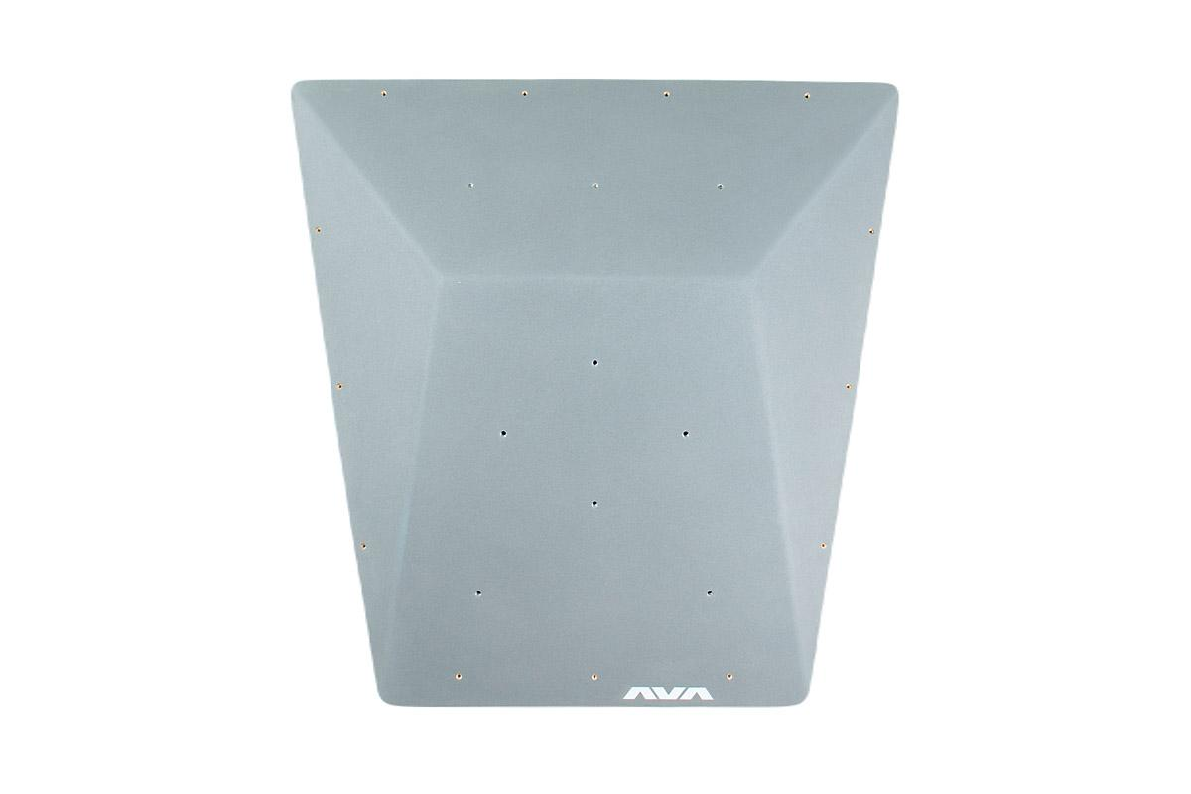 | Mago Large | L | 510.00 |  | 0.00
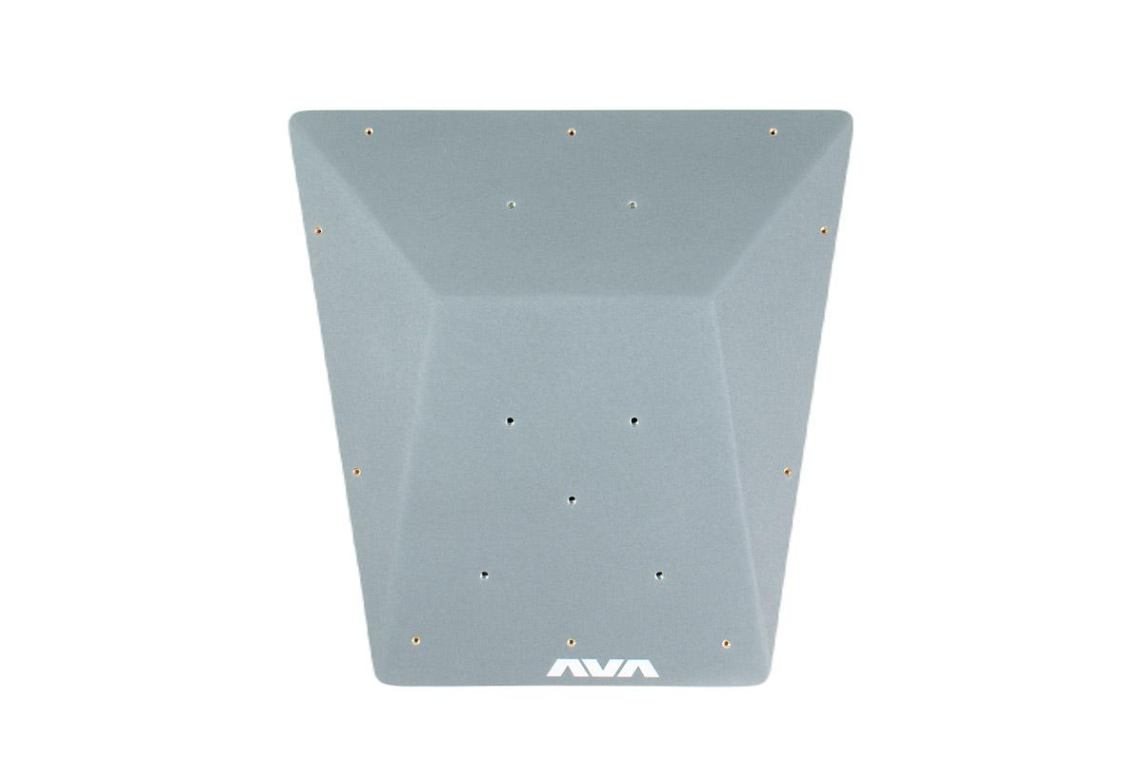 | Mago medium "A" | M | 326.00 |  | 0.00
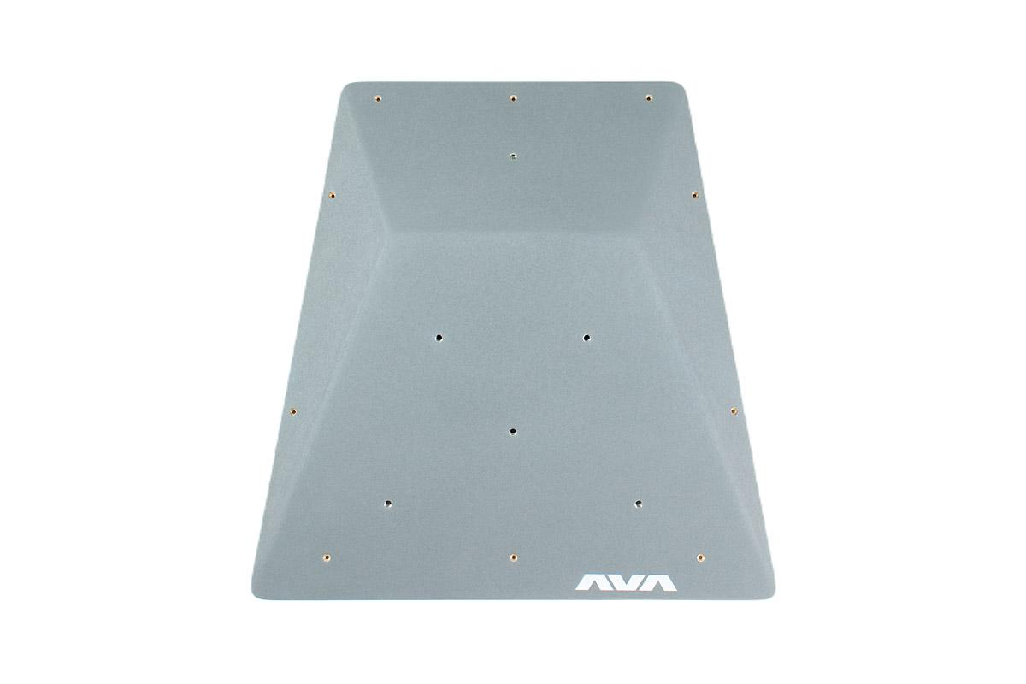 | Mago medium "B" | M | 326.00 |  | 0.00
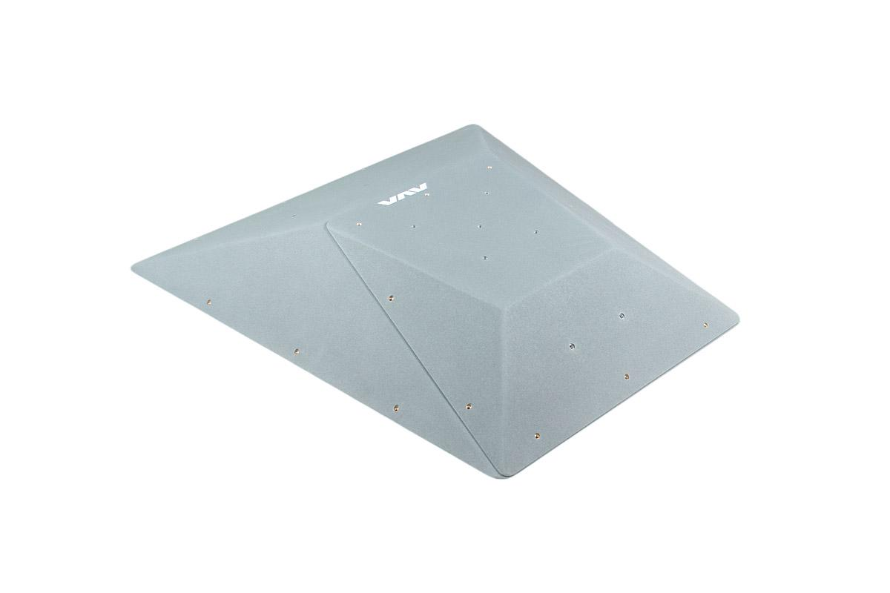 | Mago - set A | L + M "A" | 836.00 |  | 0.00 | 0
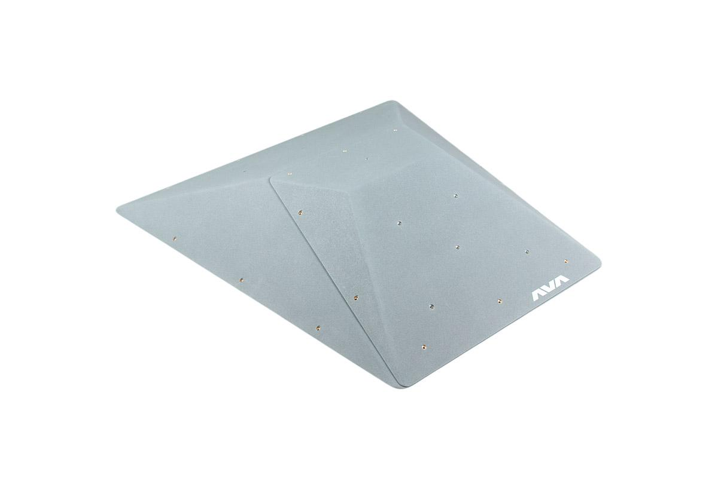 | Mago - set B | L + M "B" | 836.00 |  | 0.00 | 0
 | Parapetto | 60° Medium | 216.00 |  | 0.00
 |  | 60° Large | 312.00 |  | 0.00
 |  | 70° Medium | 216.00 |  | 0.00
 |  | 70° Large | 312.00 |  | 0.00
 |  | 80° Medium | 216.00 |  | 0.00
 |  | 80° Large | 312.00 |  | 0.00
 | Gobba | S | 360.00 |  | 0.00
 |  | M | 468.00 |  | 0.00
 |  | L | 510.00 |  | 0.00
 | Rampa | S | 276.00 |  | 0.00
 |  | M | 348.00 |  | 0.00
 |  | L | 396.00 |  | 0.00
 | Rampa wide | S | 348.00 |  | 0.00
 |  | M | 408.00 |  | 0.00
 |  | L | 480.00 |  | 0.00
 | Rumba Low | S | 204.00 |  | 0.00
 |  | M | 325.00 |  | 0.00
 |  | L | 566.00 |  | 0.00
 |  | XL | 732.00 |  | 0.00
 | Rumba High | S | 220.00 |  | 0.00
 |  | M | 339.00 |  | 0.00
 |  | L | 607.00 |  | 0.00
 |  | XL | 760.00 |  | 0.00
 | Sparo | S | 420.00 |  | 0.00
 |  | M | 492.00 |  | 0.00
 |  | L | 612.00 |  | 0.00
 | Sapro Flat | S | 402.00 |  | 0.00
 |  | M | 480.00 |  | 0.00
 |  | L | 582.00 |  | 0.00
 | Sparo Super Flat | S | 384.00 |  | 0.00
 |  | M | 468.00 |  | 0.00
 |  | L | 552.00 |  | 0.00
 | Splash | S | 184.00 |  | 0.00
 |  | M | 239.00 |  | 0.00
 |  | L | 432.00 |  | 0.00
 |  | XL | 544.00 |  | 0.00
 | Samba | S | 310.00 |  | 0.00
 |  | M | 451.00 |  | 0.00
 |  | L | 561.00 |  | 0.00
 | Tufa | S | 89.00 |  | 0.00
 |  | M | 119.00 |  | 0.00
 |  | L | 168.00 |  | 0.00
 | Base Zero | S | 192.00 |  | 0.00
 |  | M | 390.00 |  | 0.00
 |  | L | 530.00 |  | 0.00
 |  | XL | 720.00 |  | 0.00
 | Base 10° | S | 240.00 |  | 0.00
 |  | M | 475.00 |  | 0.00
 |  | L | 630.00 |  | 0.00
 |  | XL | 890.00 |  | 0.00
 | Base 15° | S | 223.00 |  | 0.00
 |  | M | 442.00 |  | 0.00
 |  | L | 586.00 |  | 0.00
 |  | XL | 828.00 |  | 0.00
 | Etna | S | 292.00 |  | 0.00
 |  | M | 372.00 |  | 0.00
 |  | L | 612.00 |  | 0.00
 |  | XL | 684.00 |  | 0.00
 | Fuji | S | 308.00 |  | 0.00
 |  | M | 386.00 |  | 0.00
 |  | L | 630.00 |  | 0.00
 |  | XL | 744.00 |  | 0.00
 | Katla | S | 324.00 |  | 0.00
 |  | M | 444.00 |  | 0.00
 |  | L | 684.00 |  | 0.00
 |  | XL | 856.00 |  | 0.00
 | Salina | S | 174.00 |  | 0.00
 |  | M | 212.00 |  | 0.00
 |  | L | 450.00 |  | 0.00
 |  | XL | 618.00 |  | 0.00
 |  | XXL | 798.00 |  | 0.00
 | Lipari | S | 192.00 |  | 0.00
 |  | M | 240.00 |  | 0.00
 |  | L | 475.00 |  | 0.00
 |  | XL | 630.00 |  | 0.00
 |  | XXL | 727.00 |  | 0.00
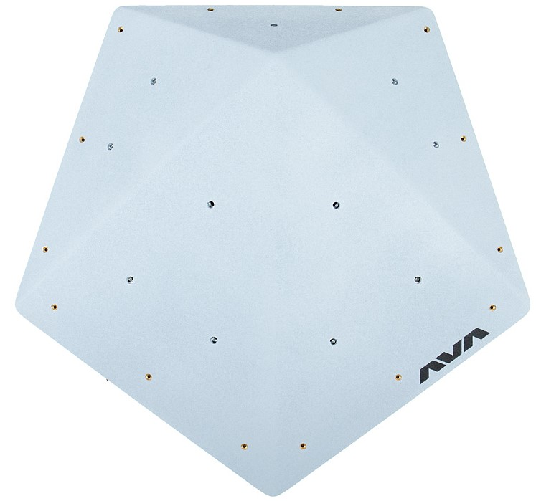 | Ustica | S | 171.00 |  | 0.00
 |  | M | 214.00 |  | 0.00
 |  | L | 330.00 |  | 0.00
 |  | XL | 475.00 |  | 0.00
 |  | XXL | 630.00 |  | 0.00
 | WI-FI 70° | Set | 1,620.00 |  | 0.00 | 0
 | WI-FI 80° | Set | 1,620.00 |  | 0.00 | 0
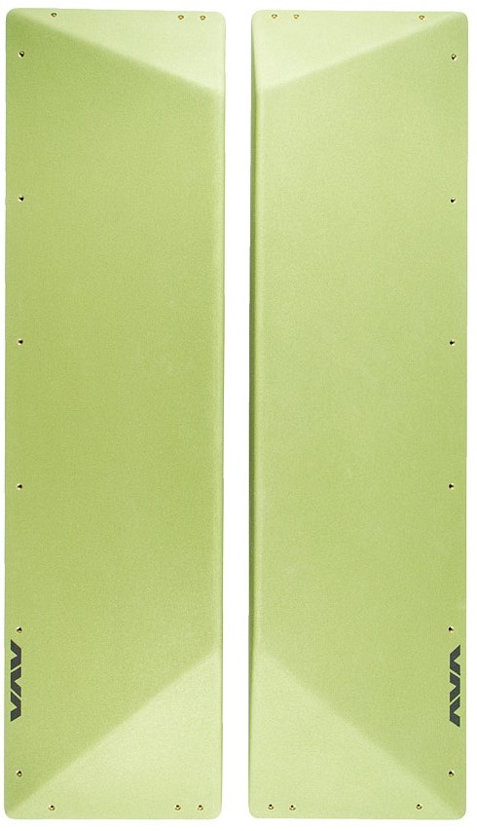 | Crack | Pair (R +L) | 818.00 |  | 0.00 | 0
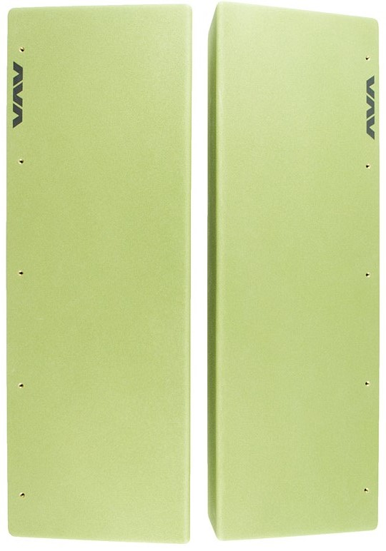 | Crack Midle | Pair (R +L) | 580.00 |  | 0.00 | 0
 | Crack ending 45° | Pair (R +L) | 422.00 |  | 0.00 | 0
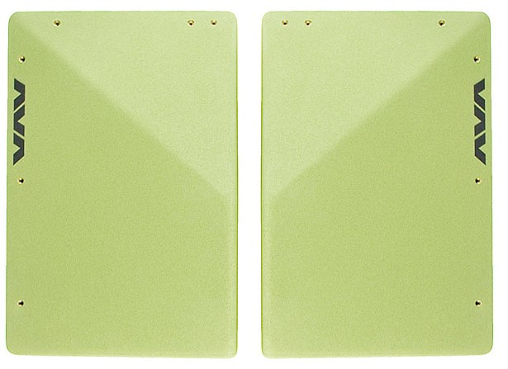 | Crack ending 30° | Pair (R +L) | 422.00 |  | 0.00 | 0
Total (amount of the order / pieces) |  |  |  |  | €0.00

Color

 | Ral 1023
 | Ral 2011
 | Ral 3027
 | Ral 5015
 | Ral 5018
 | Ral 6018
 | Ral 7040
 | Ral 9011
 | Custom*

*For other colors please contact us to check availability

The prices in the price list are for standard volumes with 100% grip area coverage. For Dual Texture models please contact us for confirmation of values and production details.

For volumes with a different number of t-nuts, please contact us for confirmation of values.

Proforma/invoice and delivery form
Invoice data
Company name
VAT number
Addres
email
Contact phone
Delivery data
Addres
Post code
City
Country
Contact phone number
Please try to fill in the effort covers with as much detail as possible, such as avenue/street/location and possible additions like floor/gate/side entrance.

Slipery panels
AVA Volumes Slippery panels order form – Prices in Euro
How to use the form: choose the side of the volume indicated by the number and write the quantity below it.
Model |  | Size | Volume sides |  |  |  |  |  | Partial amount | Pieces
 |  |  | 1 | 2 | 3 | 4 | 5 | 6 | 0.00 € | 0
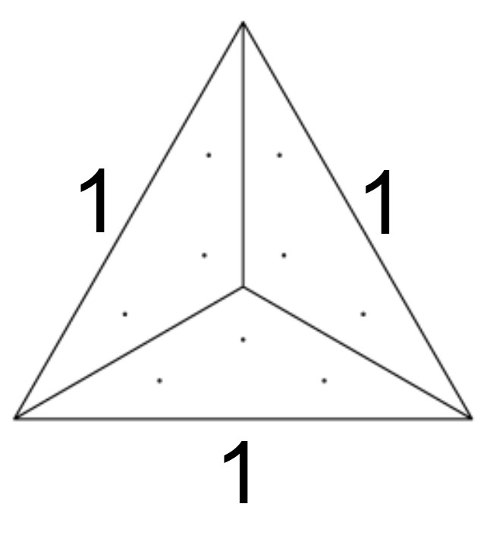 | Avalon | S | 6.00 € | ° | ° | ° | ° | ° | 0.00 €

 |  | M | 9.00 € | ° | ° | ° | ° | ° | 0.00 €

 |  | L | 12.00 € | ° | ° | ° | ° | ° | 0.00 €

 |  | XL | 19.20 € | ° | ° | ° | ° | ° | 0.00 €

 |  | XXL | 27.60 € | ° | ° | ° | ° | ° | 0.00 €

 | Avalon Flat | S | 6.00 € | ° | ° | ° | ° | ° | 0.00 €

 |  | M | 9.00 € | ° | ° | ° | ° | ° | 0.00 €

 |  | L | 12.00 € | ° | ° | ° | ° | ° | 0.00 €

 |  | XL | 19.20 € | ° | ° | ° | ° | ° | 0.00 €

 |  | XXL | 27.60 € | ° | ° | ° | ° | ° | 0.00 €

 | Avalon Super Flat | S | 6.00 € | ° | ° | ° | ° | ° | 0.00 €

 |  | M | 9.00 € | ° | ° | ° | ° | ° | 0.00 €

 |  | L | 12.00 € | ° | ° | ° | ° | ° | 0.00 €

 |  | XL | 19.20 € | ° | ° | ° | ° | ° | 0.00 €

 |  | XXL | 27.60 € | ° | ° | ° | ° | ° | 0.00 €

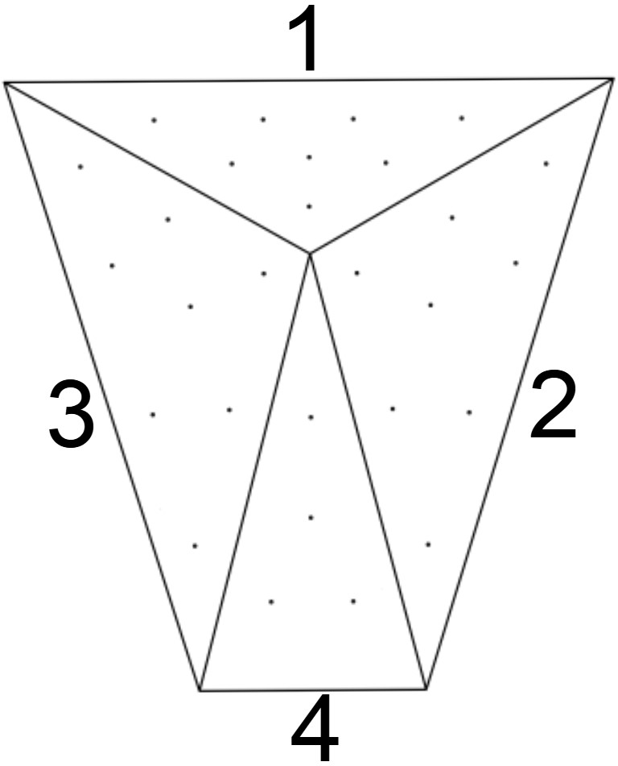 | Anton | S | 6.00 € | 6.00 € | 6.00 € | 6.00 € | ° | ° | 0.00 € | 0

 |  | M | 6.00 € | 9.00 € | 9.00 € | 7.20 € | ° | ° | 0.00 € | 0

 |  | L | 9.00 € | 15.60 € | 15.60 € | 13.20 € | ° | ° | 0.00 € | 0

 |  | XL | 19.20 € | 33.60 € | 33.60 € | 28.20 € | ° | ° | 0.00 € | 0

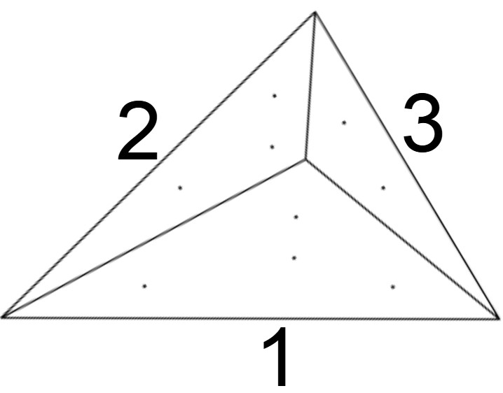 | Austin left | S | 6.00 € | 6.00 € | 6.00 € | ° | ° | ° | 0.00 € | 0

 |  | M | 7.20 € | 6.00 € | 6.00 € | ° | ° | ° | 0.00 € | 0

 |  | L | 10.80 € | 7.80 € | 6.00 € | ° | ° | ° | 0.00 € | 0

 |  | XL | 16.80 € | 12.00 € | 8.40 € | ° | ° | ° | 0.00 € | 0

 |  | XXL | 27.00 € | 19.20 € | 13.20 € | ° | ° | ° | 0.00 € | 0

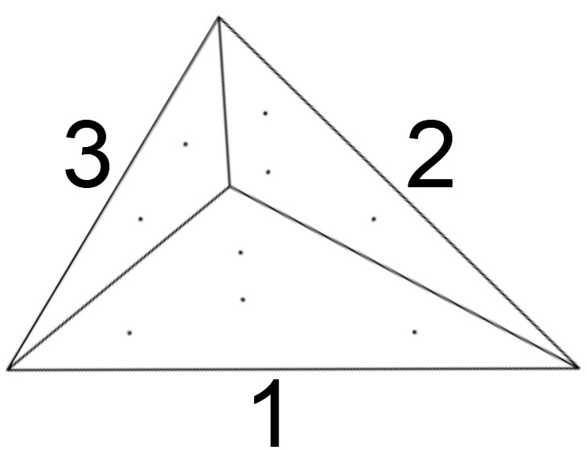 | Austin right | S | 6.00 € | 6.00 € | 6.00 € | ° | ° | ° | 0.00 € | 0

 |  | M | 7.20 € | 6.00 € | 6.00 € | ° | ° | ° | 0.00 € | 0

 |  | L | 10.80 € | 7.80 € | 6.00 € | ° | ° | ° | 0.00 € | 0

 |  | XL | 16.80 € | 12.00 € | 8.40 € | ° | ° | ° | 0.00 € | 0

 |  | XXL | 27.00 € | 19.20 € | 13.20 € | ° | ° | ° | 0.00 € | 0

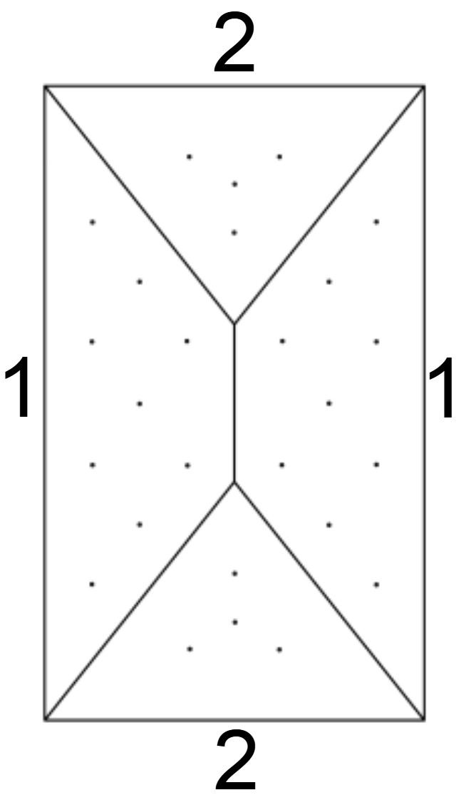 | Amon | S | 6.00 € | 6.00 € | ° | ° | ° | ° | 0.00 € | 0

 |  | M | 6.00 € | 6.00 € | ° | ° | ° | ° | 0.00 € | 0

 |  | L | 11.40 € | 7.20 € | ° | ° | ° | ° | 0.00 € | 0

 |  | XL | 20.40 € | 12.00 € | ° | ° | ° | ° | 0.00 € | 0

 |  | XXL | 31.80 € | 19.20 € | ° | ° | ° | ° | 0.00 € | 0

 | Boomerang | M | 6.00 € | 7.80 € | ° | ° | ° | ° | 0.00 € | 0

 |  | L | 10.80 € | 16.80 € | ° | ° | ° | ° | 0.00 € | 0

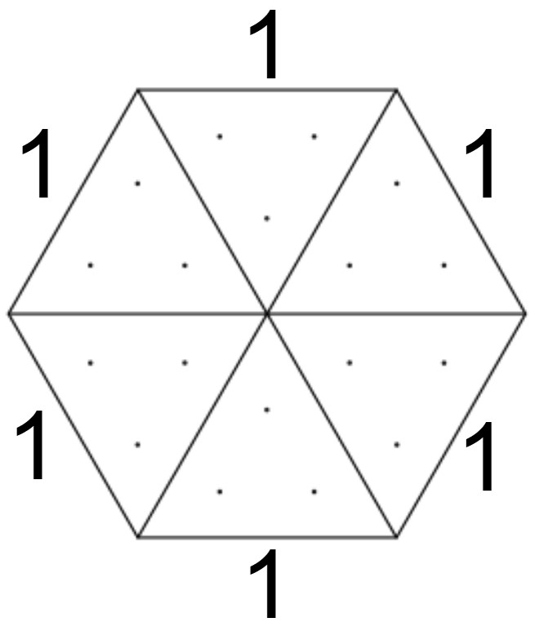 | Circo | S | 6.00 € | ° | ° | ° | ° | ° | 0.00 €

 |  | M | 10.20 € | ° | ° | ° | ° | ° | 0.00 €

 |  | L | 18.00 € | ° |  | ° | ° | ° | 0.00 €

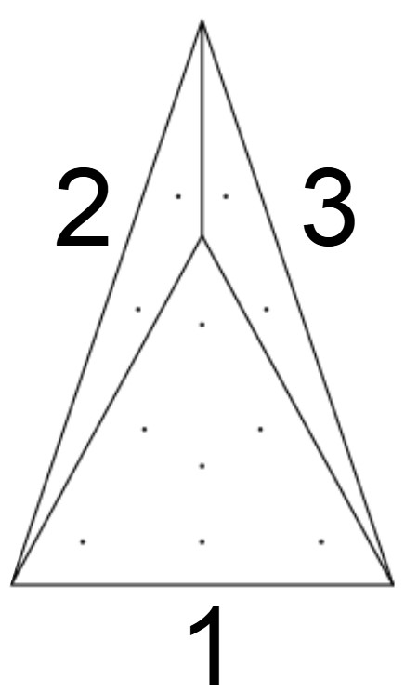 | Concord | S | 6.00 € | 6.00 € | 6.00 € | ° | ° | ° | 0.00 € | 0

 |  | M | 7.20 € | 6.00 € | 6.00 € | ° | ° | ° | 0.00 € | 0

 |  | L | 12.00 € | 6.60 € | 6.60 € | ° | ° | ° | 0.00 € | 0

 |  | XL | 24.00 € | 13.20 € | 13.20 € | ° | ° | ° | 0.00 € | 0

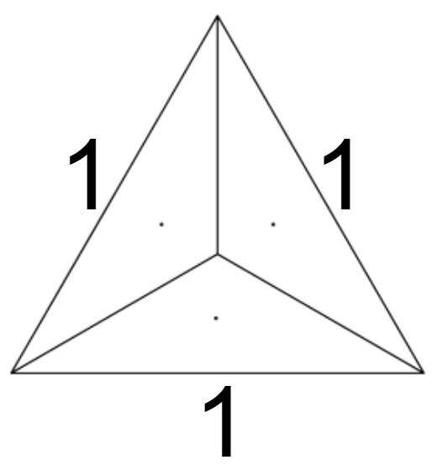 | Classica | S | 6.00 € | ° | ° | ° | ° | ° | 0.00 €

 |  | M | 6.00 € | ° | ° | ° | ° | ° | 0.00 €

 |  | L | 6.00 € | ° | ° | ° | ° | ° | 0.00 €

 |  | XL | 8.40 € | ° | ° | ° | ° | ° | 0.00 €

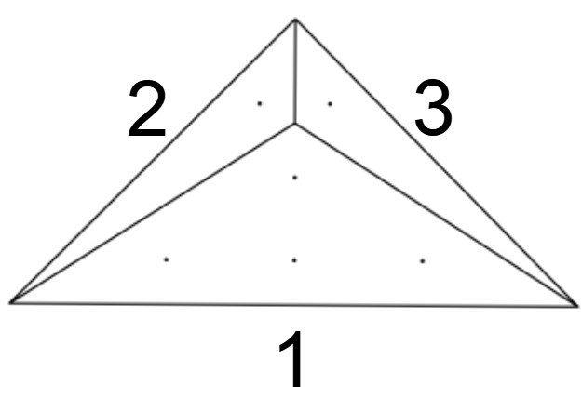 | Chava | S | 6.00 € | ° | ° | ° | ° | ° | 0.00 €

 |  | M | 9.00 € | 6.00 € | 6.00 € | ° | ° | ° | 0.00 € | 0

 |  | L | 15.60 € | 6.00 € | 6.00 € | ° | ° | ° | 0.00 € | 0

 |  | XL | 27.60 € | 10.80 € | 10.80 € | ° | ° | ° | 0.00 € | 0

 |  | M | 6.00 € | 6.00 € | 6.00 € | ° | ° | ° | 0.00 € | 0

 |  | L | 10.20 € | 7.20 € | 7.20 € | ° | ° | ° | 0.00 € | 0

 |  | XL | 16.20 € | 9.00 € | 9.00 € | ° | ° | ° | 0.00 € | 0

 | Fresco 10° | S | 6.00 € | ° | ° | ° | ° | ° | 0.00 €

 |  | M | 14.40 € | ° | ° | ° | ° | ° | 0.00 €

 |  | L | 32.40 € | ° | ° | ° | ° | ° | 0.00 €

 |  | XL | 57.60 € | ° | ° | ° | ° | ° | 0.00 €

 | Fresco 20° | S | 6.00 € | ° | ° | ° | ° | ° | 0.00 €

 |  | M | 14.40 € | ° | ° | ° | ° | ° | 0.00 €

 |  | L | 32.40 € | ° | ° | ° | ° | ° | 0.00 €

 |  | XL | 57.60 € | ° | ° | ° | ° | ° | 0.00 €

 | Fresco 30° | S | 6.00 € | ° | ° | ° | ° | ° | 0.00 €

 |  | M | 14.40 € | ° | ° | ° | ° | ° | 0.00 €

 |  | L | 32.40 € | ° | ° | ° | ° | ° | 0.00 €

 |  | XL | 57.60 € | ° | ° | ° | ° | ° | 0.00 €

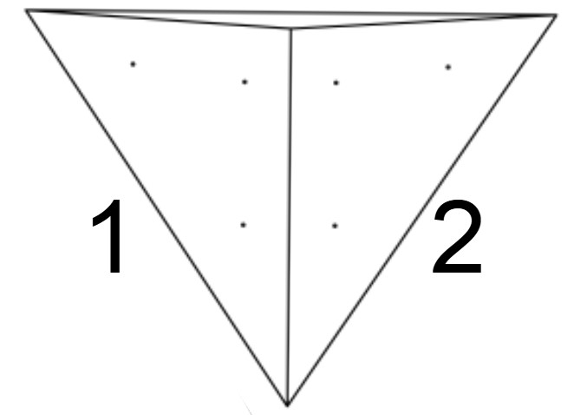 | Flat 80° | XS | 6.00 € | 6.00 € | ° | ° | ° | ° | 0.00 € | 0

 |  | S | 7.20 € | 7.20 € | ° | ° | ° | ° | 0.00 € | 0

 |  | M | 16.20 € | 16.20 € | ° | ° | ° | ° | 0.00 € | 0

 |  | L | 24.60 € | 24.60 € | ° | ° | ° | ° | 0.00 € | 0

 |  | XL | 36.00 € | 36.00 € | ° | ° | ° | ° | 0.00 € | 0

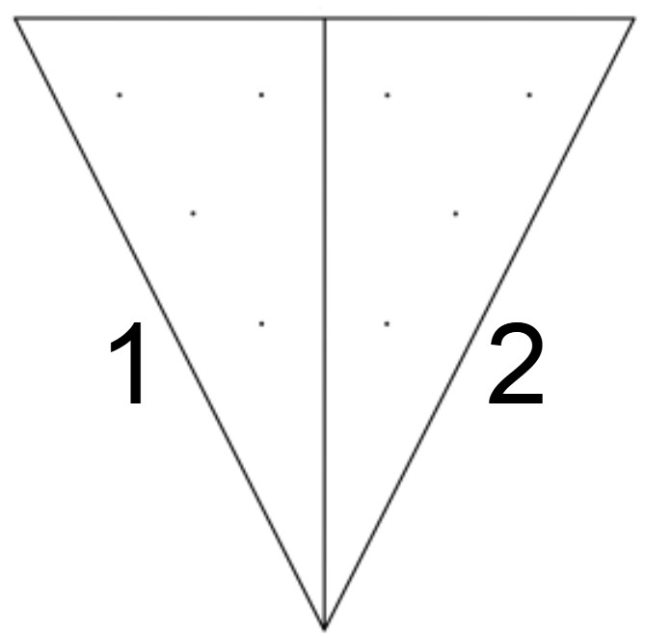 | Flat 90 ° | XS | 6.00 € | 6.00 € | ° | ° | ° | ° | 0.00 € | 0

 |  | S | 7.20 € | 7.20 € | ° | ° | ° | ° | 0.00 € | 0

 |  | M | 16.20 € | 16.20 € | ° | ° | ° | ° | 0.00 € | 0

 |  | L | 24.60 € | 24.60 € | ° | ° | ° | ° | 0.00 € | 0

 |  | XL | 36.00 € | 36.00 € | ° | ° | ° | ° | 0.00 € | 0

 | Gamma 3 Right | A | 7.80 € | ° | ° | ° | ° | ° | 0.00 €

 |  | B | 10.20 € | ° | ° | ° | ° | ° | 0.00 €

 |  | C | 12.60 € | ° | ° | ° | ° | ° | 0.00 €

 |  | D | 16.20 € | ° | ° | ° | ° | ° | 0.00 €

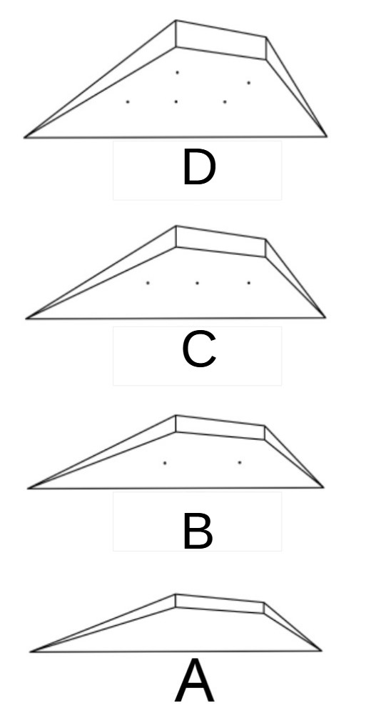 | Gamma 3 Left | A | 7.80 € | ° | ° | ° | ° | ° | 0.00 €

 |  | B | 10.20 € | ° | ° | ° | ° | ° | 0.00 €

 |  | C | 12.60 € | ° | ° | ° | ° | ° | 0.00 €

 |  | D | 16.20 € | ° | ° | ° | ° | ° | 0.00 €

 | Gamma 3 Large | A | 12.60 € | ° | ° | ° | ° | ° | 0.00 €

 |  | B | 17.40 € | ° | ° | ° | ° | ° | 0.00 €

 |  | C | 22.80 € | ° | ° | ° | ° | ° | 0.00 €

 |  | D | 29.40 € | ° | ° | ° | ° | ° | 0.00 €

 | Gamma 4 Right | A | 12.60 € | ° | ° | ° | ° | ° | 0.00 €

 |  | B | 15.60 € | ° | ° | ° | ° | ° | 0.00 €

 |  | C | 19.80 € | ° | ° | ° | ° | ° | 0.00 €

 |  | D | 24.00 € | ° | ° | ° | ° | ° | 0.00 €

 |  | E | 29.40 € | ° | ° | ° | ° | ° | 0.00 €

 | Gamma 4 Left | A | 12.60 € | ° | ° | ° | ° | ° | 0.00 €

 |  | B | 15.60 € | ° | ° | ° | ° | ° | 0.00 €

 |  | C | 19.80 € | ° | ° | ° | ° | ° | 0.00 €

 |  | D | 24.00 € | ° | ° | ° | ° | ° | 0.00 €

 |  | E | 29.40 € | ° | ° | ° | ° | ° | 0.00 €

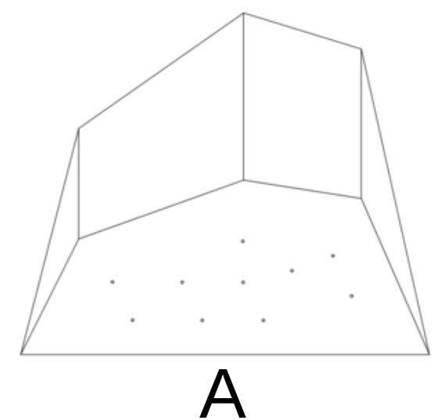 | Gamma 40° | one size | 29.40 € | ° | ° | ° | ° | ° | 0.00 €

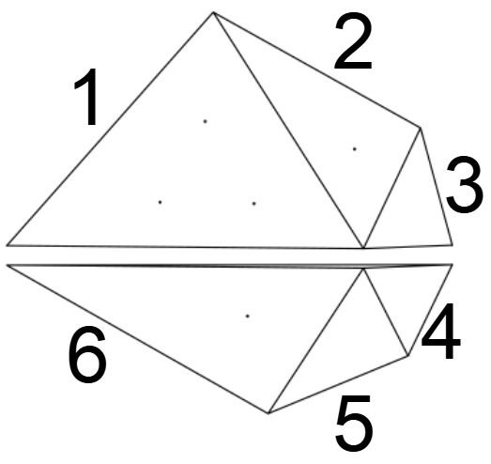 | Fratelli 1 |  | 18.60 € | 12.00 € | 6.00 € | 6.00 € | 6.00 € | 7.20 € | 0.00 € | 0

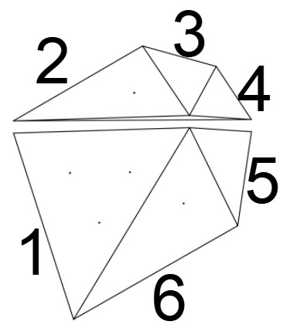 | Fratelli 2 |  | 18.60 € | 12.00 € | 6.00 € | 6.00 € | 6.00 € | 7.20 € | 0.00 € | 0

 | Half Chava | S | 6.60 € | 6.00 € | 6.00 € | 6.00 € | ° | ° | 0.00 € | 0

 |  | M | 14.40 € | 14.40 € | 6.00 € | 6.00 € | ° | ° | 0.00 € | 0

 |  | L | 26.40 € | 26.40 € | 10.20 € | 10.20 € | ° | ° | 0.00 € | 0

 |  | XL | 40.80 € | 40.80 € | 16.20 € | 16.20 € | ° | ° | 0.00 € | 0

 | Half Circo | S | 6.00 € | ° | ° | ° | ° | ° | 0.00 €

 |  | M | 10.20 € | ° | ° | ° | ° | ° | 0.00 €

 |  | L | 18.00 € | ° | ° | ° | ° | ° | 0.00 €

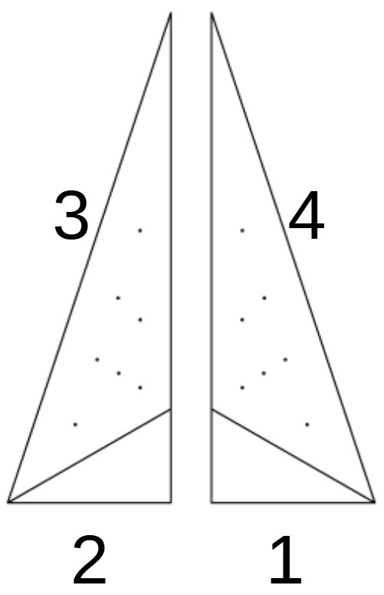 | Half Lancia | S | ° | 6.00 € | 6.00 € | 6.00 € | ° | ° | 0.00 € | 0
 |  |  | °
 |  | M | ° | 6.60 € | 6.60 € | 6.00 € | ° | ° | 0.00 € | 0
 |  |  | °
 |  | L | 6.00 € | 6.00 € | 12.60 € | 12.60 € | ° | ° | 0.00 € | 0

 |  | XL | 7.20 € | 7.20 € | 25.20 € | 25.20 € | ° | ° | 0.00 € | 0

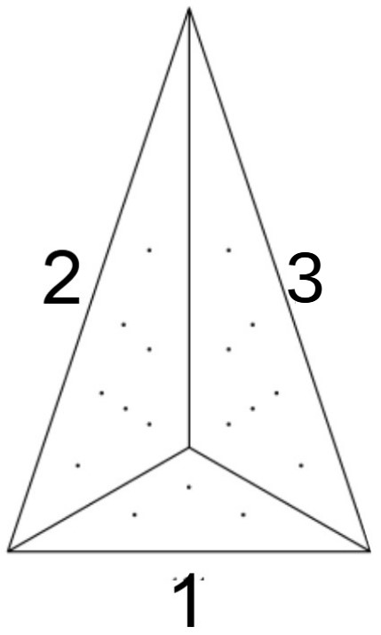 | Lancia | S | 6.00 € | 6.00 € | 6.00 € | ° | ° | ° | 0.00 € | 0

 |  | M | 6.00 € | 7.20 € | 7.20 € | ° | ° | ° | 0.00 € | 0

 |  | L | 7.20 € | 12.60 € | 12.60 € | ° | ° | ° | 0.00 € | 0

 |  | XL | 13.80 € | 25.20 € | 25.20 € | ° | ° | ° | 0.00 € | 0

 | Lancia Flat | S | 6.00 € | 6.00 € | 6.00 € | ° | ° | ° | 0.00 € | 0

 |  | M | 6.00 € | 7.20 € | 7.20 € | ° | ° | ° | 0.00 € | 0

 |  | L | 7.20 € | 12.60 € | 12.60 € | ° | ° | ° | 0.00 € | 0

 |  | XL | 13.80 € | 25.20 € | 25.20 € | ° | ° | ° | 0.00 € | 0

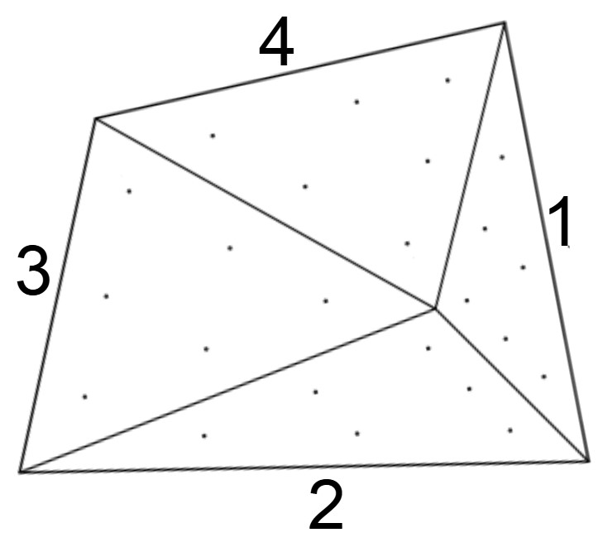 | Leon left | S | 6.00 € | 6.00 € | 6.00 € | 6.00 € | ° | ° | 0.00 € | 0

 |  | M | 7.80 € | 11.40 € | 11.40 € | 9.00 € | ° | ° | 0.00 € | 0

 |  | L | 14.40 € | 21.00 € | 21.00 € | 16.80 € | ° | ° | 0.00 € | 0

 |  | XL | 22.20 € | 32.40 € | 32.40 € | 25.80 € | ° | ° | 0.00 € | 0

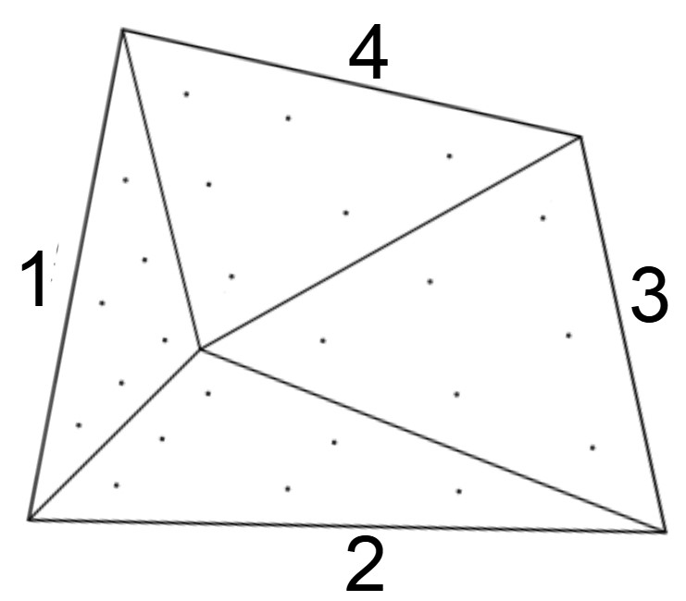 | Leon right | S | 6.00 € | 6.00 € | 6.00 € | 6.00 € | ° | ° | 0.00 € | 0

 |  | M | 7.80 € | 11.40 € | 11.40 € | 9.00 € | ° | ° | 0.00 € | 0

 |  | L | 14.40 € | 21.00 € | 21.00 € | 16.80 € | ° | ° | 0.00 € | 0

 |  | XL | 22.20 € | 32.40 € | 32.40 € | 25.80 € | ° | ° | 0.00 € | 0

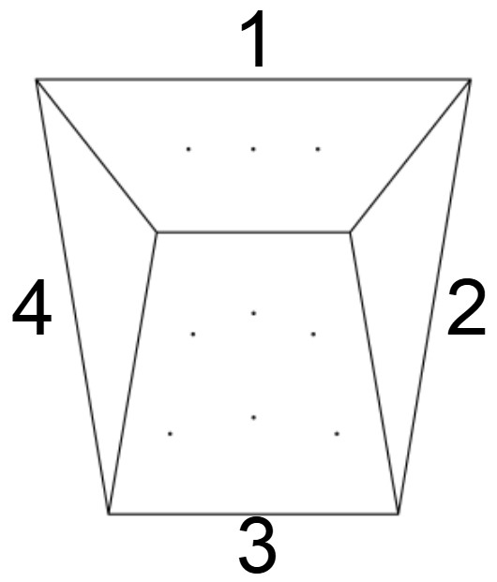 | Mago Large | L | 24.00 € | 11.40 € | 31.80 € | 11.40 € | ° | ° | 0.00 € | 0

 | Mago medium "A" | M | 10.20 € | 6.00 € | 13.80 € | 6.00 € | ° | ° | 0.00 € | 0

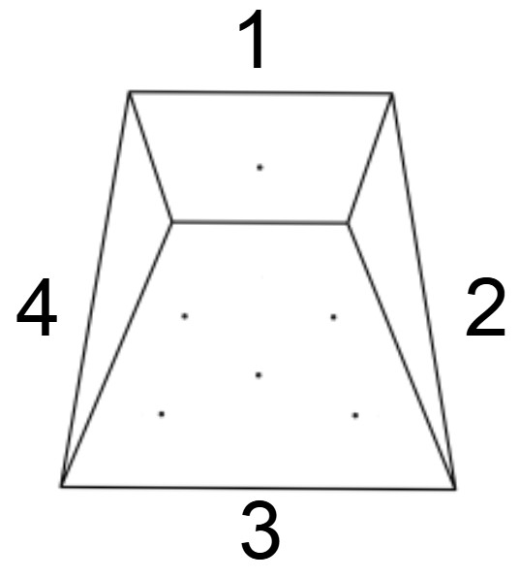 | Mago medium "B" | M | 7.80 € | 6.00 € | 18.60 € | 6.00 € | ° | ° | 0.00 € | 0

 | Parapetto | 60° M | 13.20 € | ° | ° | ° | ° | ° | 0.00 €

 |  | 70° M | 13.20 € | ° | ° | ° | ° | ° | 0.00 €

 |  | 80° M | 13.20 € | ° | ° | ° | ° | ° | 0.00 €

 |  | 60° L | 24.60 € | ° | ° | ° | ° | ° | 0.00 €

 |  | 70° L | 24.60 € | ° | ° | ° | ° | ° | 0.00 €

 |  | 80° L | 24.60 € | ° | ° | ° | ° | ° | 0.00 €

 | Gobba | one size | 30.00 € | 8.40 € | 7.20 € | 8.40 € | ° | ° | 0.00 € | 0

 | Rampa | one size | 15.60 € | ° | ° | ° | ° | ° | 0.00 €

 | Rampa wide | one size | 28.20 € | ° | ° | ° | ° | ° | 0.00 €

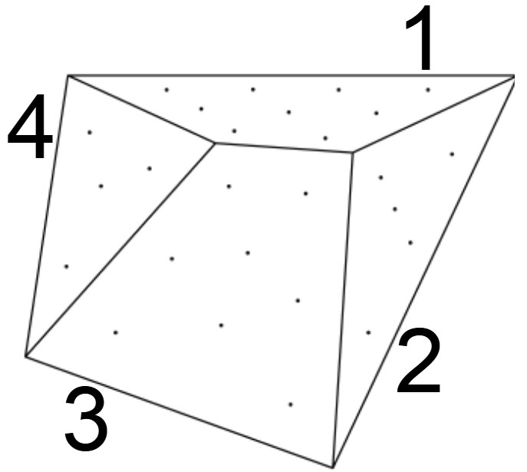 | Rumba Low | S | 6.00 € | 6.00 € | 8.40 € | 6.00 € | ° | ° | 0.00 € | 0

 |  | M | 9.00 € | 9.00 € | 19.20 € | 7.20 € | ° | ° | 0.00 € | 0

 |  | L | 16.20 € | 16.20 € | 36.00 € | 12.60 € | ° | ° | 0.00 € | 0

 |  | XL | 25.80 € | 25.20 € | 54.00 € | 19.80 € | ° | ° | 0.00 € | 0

 | Rumba high | S | 7.20 € | 6.00 € | 9.60 € | 6.00 € | ° | ° | 0.00 zł | 0

 |  | M | 16.20 € | 13.80 € | 21.60 € | 9.00 € | ° | ° | 0.00 € | 0

 |  | L | 28.80 € | 24.60 € | 39.00 € | 16.20 € | ° | ° | 0.00 € | 0

 |  | XL | 45.00 € | 38.40 € | 60.00 € | 25.80 € | ° | ° | 0.00 € | 0

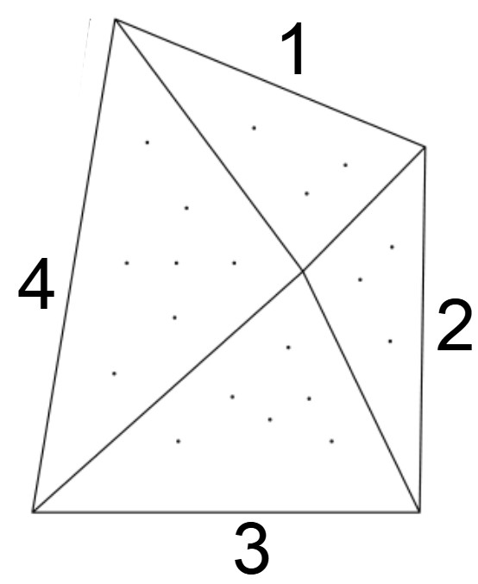 | Splash | S | 6.00 € | 6.00 € | 6.00 € | 6.00 € | ° | ° | 0.00 € | 0

 |  | M | 6.00 € | 6.00 € | 9.00 € | 8.40 € | ° | ° | 0.00 € | 0

 |  | L | 10.20 € | 9.00 € | 16.20 € | 19.80 € | ° | ° | 0.00 € | 0

 |  | XL | 18.00 € | 15.60 € | 22.80 € | 36.00 € | ° | ° | 0.00 € | 0

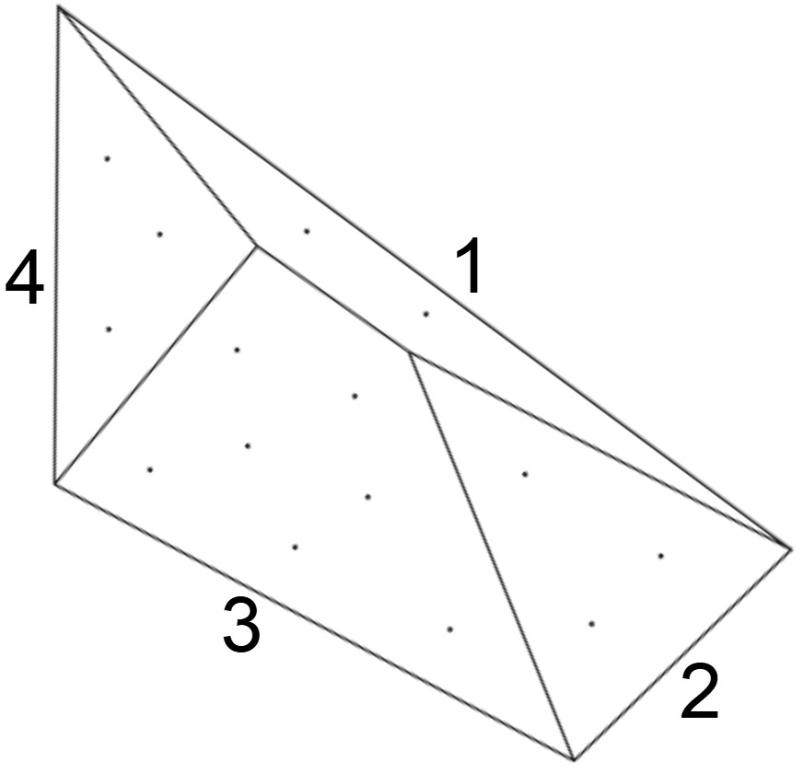 | Samba | S | 6.60 € | 6.60 € | 13.80 € | 6.00 € | ° | ° | 0.00 € | 0

 |  | M | 7.20 € | 11.40 € | 24.60 € | 7.20 € | ° | ° | 0.00 € | 0

 |  | L | 18.00 € | 17.40 € | 37.20 € | 11.40 € | ° | ° | 0.00 € | 0

 | Tufa | S | 6.00 € | ° | ° | ° | ° | ° | 0.00 €

 |  | M | 6.00 € | ° | ° | ° | ° | ° | 0.00 €

 |  | L | 6.00 € | ° | ° | ° | ° | ° | 0.00 €

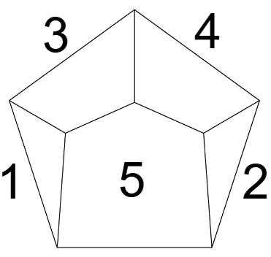 | Salina | S | 6.00 € | 6.00 € | 6.00 € | 6.00 € | 12.00 € | ° | 0.00 € | 0

 |  | M | 9.00 € | 9.00 € | 9.00 € | 9.00 € | 15.00 € | ° | 0.00 € | 0

 |  | L | 12.00 € | 12.00 € | 12.00 € | 12.00 € | 18.00 € | ° | 0.00 € | 0

 |  | XL | 15.00 € | 15.00 € | 15.00 € | 15.00 € | 24.00 € | ° | 0.00 € | 0

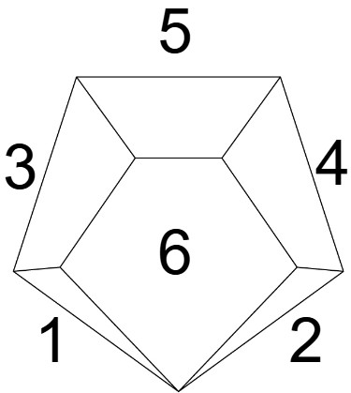 | Lipari | S | 6.00 € | 6.00 € | 6.00 € | 6.00 € | 9.00 € | 12.00 € | 0.00 € | 0

 |  | M | 6.00 € | 6.00 € | 9.00 € | 9.00 € | 9.00 € | 15.00 € | 0.00 € | 0

 |  | L | 9.00 € | 9.00 € | 12.00 € | 12.00 € | 12.00 € | 18.00 € | 0.00 € | 0

 |  | XL | 12.00 € | 12.00 € | 15.00 € | 15.00 € | 15.00 € | 25.00 € | 0.00 € | 0

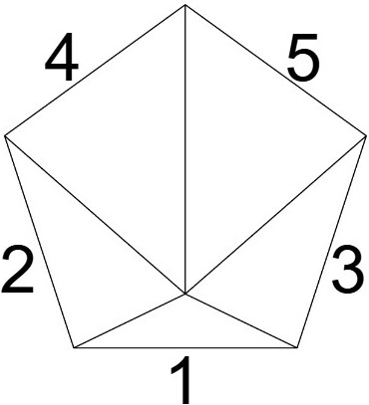 | Ustica | S | 6.00 € | 6.00 € | 6.00 € | 6.00 € | 6.00 € | ° | 0.00 € | 0

 |  | M | 6.00 € | 9.00 € | 9.00 € | 9.00 € | 9.00 € | ° | 0.00 € | 0

 |  | L | 9.00 € | 12.00 € | 12.00 € | 15.00 € | 15.00 € | ° | 0.00 € | 0

 |  | XL | 12.00 € | 15.00 € | 15.00 € | 18.00 € | 18.00 € | ° | 0.00 € | 0

 |  | XXL | 15.00 € | 18.00 € | 18.00 € | 21.00 € | 21.00 € | ° | 0.00 € | 0

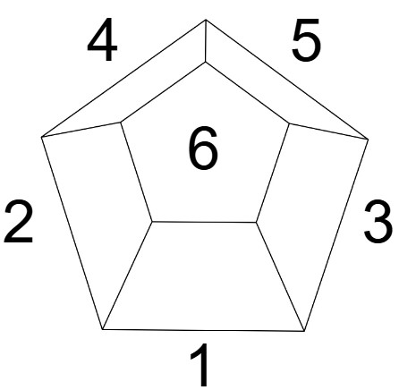 | Katla | S | 6.00 € | 6.00 € | 6.00 € | 6.00 € | 6.00 € | 6.00 € | 0.00 € | 0

 |  | M | 9.00 € | 9.00 € | 9.00 € | 9.00 € | 9.00 € | 9.00 € | 0.00 € | 0

 |  | L | 19.00 € | 19.00 € | 19.00 € | 19.00 € | 19.00 € | 19.00 € | 0.00 € | 0

 |  | XL | 24.00 € | 24.00 € | 24.00 € | 24.00 € | 24.00 € | 24.00 € | 0.00 € | 0

 | Fuji | S | 6.00 € | 6.00 € | 6.00 € | 6.00 € | 6.00 € | 6.00 € | 0.00 € | 0

 |  | M | 9.00 € | 9.00 € | 9.00 € | 9.00 € | 9.00 € | 9.00 € | 0.00 € | 0

 |  | L | 12.00 € | 12.00 € | 12.00 € | 12.00 € | 12.00 € | 12.00 € | 0.00 € | 0

 |  | XL | 18.00 € | 18.00 € | 18.00 € | 18.00 € | 18.00 € | 18.00 € | 0.00 € | 0

 | Etna | S | 6.00 € | 6.00 € | 6.00 € | 6.00 € | 6.00 € | 6.00 € | 0.00 € | 0

 |  | M | 9.00 € | 9.00 € | 9.00 € | 9.00 € | 9.00 € | 9.00 € | 0.00 € | 0

 |  | L | 12.00 € | 12.00 € | 12.00 € | 12.00 € | 12.00 € | 12.00 € | 0.00 € | 0

 |  | XL | 18.00 € | 18.00 € | 18.00 € | 18.00 € | 18.00 € | 18.00 € | 0.00 € | 0

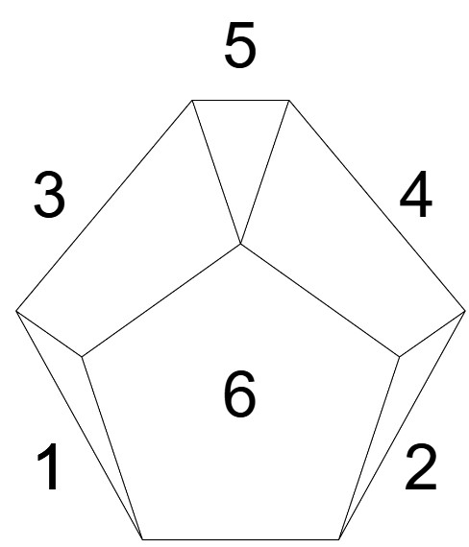 | Base 10° | S | 6.00 € | 6.00 € | 9.00 € | 9.00 € | 6.00 € | 18.00 € | 0.00 € | 0

 |  | M | 9.00 € | 9.00 € | 12.00 € | 12.00 € | 9.00 € | 27.00 € | 0.00 € | 0

 |  | L | 12.00 € | 12.00 € | 18.00 € | 18.00 € | 12.00 € | 38.00 € | 0.00 € | 0

 |  | XL | 15.00 € | 15.00 € | 21.00 € | 21.00 € | 15.00 € | 48.00 € | 0.00 € | 0

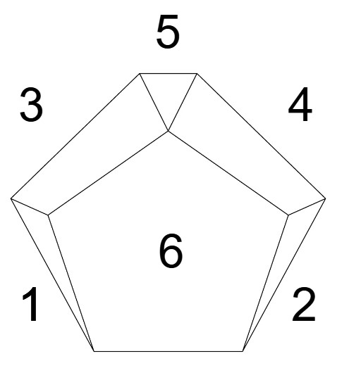 | Base 15° | S | 6.00 € | 6.00 € | 9.00 € | 9.00 € | 6.00 € | 18.00 € | 0.00 € | 0

 |  | M | 9.00 € | 9.00 € | 12.00 € | 12.00 € | 9.00 € | 27.00 € | 0.00 € | 0

 |  | L | 12.00 € | 12.00 € | 18.00 € | 18.00 € | 12.00 € | 38.00 € | 0.00 € | 0

 |  | XL | 15.00 € | 15.00 € | 21.00 € | 21.00 € | 15.00 € | 48.00 € | 0.00 € | 0

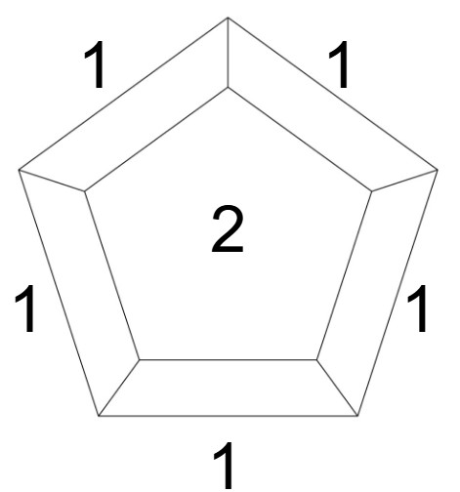 | Base Zero | S | 6.00 € | 18.00 € | ° | ° | ° | ° | 0.00 € | 0

 |  | M | 9.00 € | 27.00 € | ° | ° | ° | ° | 0.00 € | 0

 |  | L | 12.00 € | 38.00 € | ° | ° | ° | ° | 0.00 € | 0

 |  | XL | 18.00 € | 48.00 € | ° | ° | ° | ° | 0.00 € | 0

Total |  |  |  |  |  |  |  |  | 0.00 € | 0

Available colors
Black
White

